Supplier Quote
26
Please fill all yellow cells. No prices have been pre-filled. Enter product cost, shipping cost, delivery time and shipping method for quantities 1, 2 and 3 to each market.
Product image | product name | QUOTE IMAGE / NOTES | Sale price on my store (leave blank) | MARKET | Product cost | Shipping cost | Total tax exclusive | Bäverbutiken link | TEMU LINK | Supplier ref / variant | NORWAY |  |  |  |  |  | UK |  |  |  |  |  | US
 |  |  |  |  |  |  |  |  |  |  | Qty | Product cost | Shipping cost | Total ex. tax | Delivery time | Shipping method | Qty | Product cost | Shipping cost | Total ex. tax | Delivery time | Shipping method | Qty | Product cost | Shipping cost | Total ex. tax | Delivery time | Shipping method
 | Vedklyvshuven 210D (09-13) | AliExpress: US $14.45. Vår räkning: landad ca 209 kr, tänkt butikspris 499 kr. Originaltitel: Vedklyvshuven 210D |  | SWEDEN |  |  |  |  | https://www.aliexpress.com/item/1005012964334132.html |  | 100
 |  |  |  |  |  |  |  |  |  |  | 200
 |  |  |  |  |  |  |  |  |  |  | 300

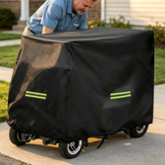 | Promenadscooterns regnkapell (09-13) | AliExpress: US $18.29. Vår räkning: landad ca 264 kr, tänkt butikspris 599 kr. Originaltitel: Promenadscooterns regnkapell |  | SWEDEN |  |  |  |  | https://www.aliexpress.com/item/1005013078903398.html |  | 100
 |  |  |  |  |  |  |  |  |  |  | 200
 |  |  |  |  |  |  |  |  |  |  | 300

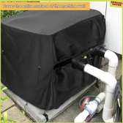 | Poolvärmepumpens vinterhuv (09-13) | AliExpress: US $21.24. Vår räkning: landad ca 307 kr, tänkt butikspris 599 kr. Originaltitel: Poolvärmepumpens vinterhuv |  | SWEDEN |  |  |  |  | https://www.aliexpress.com/item/1005009382324430.html |  | 100
 |  |  |  |  |  |  |  |  |  |  | 200
 |  |  |  |  |  |  |  |  |  |  | 300

 | Trädansiktet — gubben i trädet (09-13) | AliExpress: US $8.95. Vår räkning: landad ca 130 kr, tänkt butikspris 349 kr. Originaltitel: Trädansiktet — gubben i trädet |  | SWEDEN |  |  |  |  | https://www.aliexpress.com/item/1005012337155910.html |  | 100
 |  |  |  |  |  |  |  |  |  |  | 200
 |  |  |  |  |  |  |  |  |  |  | 300

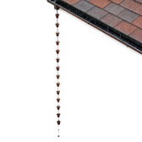 | Regnkedjan 3,8 m med 12 koppar (09-13) | AliExpress: US $44.24. Vår räkning: landad ca 640 kr, tänkt butikspris 899 kr. Originaltitel: Regnkedjan 3,8 m med 12 koppar |  | SWEDEN |  |  |  |  | https://www.aliexpress.com/item/1005011850496209.html |  | 100
 |  |  |  |  |  |  |  |  |  |  | 200
 |  |  |  |  |  |  |  |  |  |  | 300

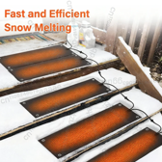 | Snösmältmattan för trappan (09-13) | AliExpress: US $34.79. Vår räkning: landad ca 503 kr, tänkt butikspris 1299 kr. Originaltitel: Snösmältmattan för trappan |  | SWEDEN |  |  |  |  | https://www.aliexpress.com/item/1005013031048503.html |  | 100
 |  |  |  |  |  |  |  |  |  |  | 200
 |  |  |  |  |  |  |  |  |  |  | 300

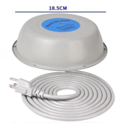 | Dammvärmaren 500 W med termostat (09-13) | AliExpress: US $20.39. Vår räkning: landad ca 294 kr, tänkt butikspris 899 kr. Originaltitel: Dammvärmaren 500 W med termostat |  | SWEDEN |  |  |  |  | https://www.aliexpress.com/item/1005012755128004.html |  | 100
 |  |  |  |  |  |  |  |  |  |  | 200
 |  |  |  |  |  |  |  |  |  |  | 300

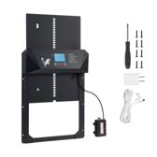 | Automatiska hönsluckan med ljussensor (09-13) | AliExpress: US $56.32. Vår räkning: landad ca 814 kr, tänkt butikspris 1299 kr. Originaltitel: Automatiska hönsluckan med ljussensor |  | SWEDEN |  |  |  |  | https://www.aliexpress.com/item/1005012434405111.html |  | 100
 |  |  |  |  |  |  |  |  |  |  | 200
 |  |  |  |  |  |  |  |  |  |  | 300

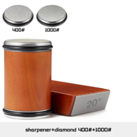 | Rullknivslipen i trä, 2 diamantskivor (09-13) | AliExpress: US $21.25. Vår räkning: landad ca 308 kr, tänkt butikspris 799 kr. Originaltitel: Rullknivslipen i trä, 2 diamantskivor |  | SWEDEN |  |  |  |  | https://www.aliexpress.com/item/1005010360834099.html |  | 100
 |  |  |  |  |  |  |  |  |  |  | 200
 |  |  |  |  |  |  |  |  |  |  | 300

 | Highland Cow-kalendern 3D, 24 figurer (09-13) | AliExpress: US $17.33. Vår räkning: landad ca 251 kr, tänkt butikspris 499 kr. Originaltitel: Highland Cow-kalendern 3D, 24 figurer |  | SWEDEN |  |  |  |  | https://www.aliexpress.com/item/1005013105983191.html |  | 100
 |  |  |  |  |  |  |  |  |  |  | 200
 |  |  |  |  |  |  |  |  |  |  | 300

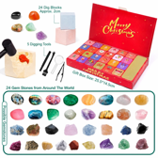 | Ädelstenskalendern, 24 grävblock (09-13) | AliExpress: US $6.25. Vår räkning: landad ca 90 kr, tänkt butikspris 349 kr. Originaltitel: Ädelstenskalendern, 24 grävblock |  | SWEDEN |  |  |  |  | https://www.aliexpress.com/item/1005012944140041.html |  | 100
 |  |  |  |  |  |  |  |  |  |  | 200
 |  |  |  |  |  |  |  |  |  |  | 300

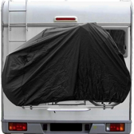 | Husbilens cykelhållarskydd 2 cyklar (09-15) | AliExpress: US $17.19. Vår räkning: landad ca 249 kr, tänkt butikspris 599 kr. Originaltitel: Husbilens cykelhållarskydd 2 cyklar |  | SWEDEN |  |  |  |  | https://www.aliexpress.com/item/1005012440559009.html |  | 100
 |  |  |  |  |  |  |  |  |  |  | 200
 |  |  |  |  |  |  |  |  |  |  | 300

 | Husbilens tak-AC-huv (09-15) | AliExpress: US $17.36. Vår räkning: landad ca 251 kr, tänkt butikspris 599 kr. Originaltitel: Husbilens tak-AC-huv |  | SWEDEN |  |  |  |  | https://www.aliexpress.com/item/1005010545161282.html |  | 100
 |  |  |  |  |  |  |  |  |  |  | 200
 |  |  |  |  |  |  |  |  |  |  | 300

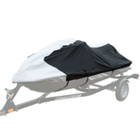 | Vattenskoterkapellet 600D (09-15) | AliExpress: US $31.39. Vår räkning: landad ca 454 kr, tänkt butikspris 899 kr. Originaltitel: Vattenskoterkapellet 600D |  | SWEDEN |  |  |  |  | https://www.aliexpress.com/item/1005012610141247.html |  | 100
 |  |  |  |  |  |  |  |  |  |  | 200
 |  |  |  |  |  |  |  |  |  |  | 300

 | Krukbärremmen — olivträdet in, 90 kg (09-15) | AliExpress: US $6.25. Vår räkning: landad ca 90 kr, tänkt butikspris 329 kr. Originaltitel: Krukbärremmen — olivträdet in, 90 kg |  | SWEDEN |  |  |  |  | https://www.aliexpress.com/item/1005012384664996.html |  | 100
 |  |  |  |  |  |  |  |  |  |  | 200
 |  |  |  |  |  |  |  |  |  |  | 300

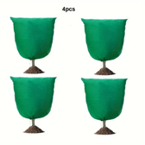 | Buskjackan med dragkedja, 2-pack (09-15) | AliExpress: US $23.59. Vår räkning: landad ca 341 kr, tänkt butikspris 589 kr. Originaltitel: Buskjackan med dragkedja, 2-pack |  | SWEDEN |  |  |  |  | https://www.aliexpress.com/item/1005009881212347.html |  | 100
 |  |  |  |  |  |  |  |  |  |  | 200
 |  |  |  |  |  |  |  |  |  |  | 300

 | Sorkkorgarna i rostfritt, 15-pack (09-15) | AliExpress: US $28.39. Vår räkning: landad ca 411 kr, tänkt butikspris 699 kr. Originaltitel: Sorkkorgarna i rostfritt, 15-pack |  | SWEDEN |  |  |  |  | https://www.aliexpress.com/item/1005010368324954.html |  | 100
 |  |  |  |  |  |  |  |  |  |  | 200
 |  |  |  |  |  |  |  |  |  |  | 300

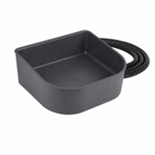 | Hundgårdsskålen, uppvärmd och hängande (09-15) | AliExpress: US $25.88. Vår räkning: landad ca 374 kr, tänkt butikspris 899 kr. Originaltitel: Hundgårdsskålen, uppvärmd och hängande |  | SWEDEN |  |  |  |  | https://www.aliexpress.com/item/1005013124440291.html |  | 100
 |  |  |  |  |  |  |  |  |  |  | 200
 |  |  |  |  |  |  |  |  |  |  | 300

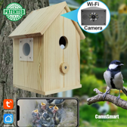 | Fågelholken med WiFi-kamera (09-15) | AliExpress: US $46.19. Vår räkning: landad ca 668 kr, tänkt butikspris 1199 kr. Originaltitel: Fågelholken med WiFi-kamera |  | SWEDEN |  |  |  |  | https://www.aliexpress.com/item/1005009894758144.html |  | 100
 |  |  |  |  |  |  |  |  |  |  | 200
 |  |  |  |  |  |  |  |  |  |  | 300

 | Husbilskalendern, 24 retrobussar (09-15) | AliExpress: US $16.33. Vår räkning: landad ca 236 kr, tänkt butikspris 499 kr. Originaltitel: Husbilskalendern, 24 retrobussar |  | SWEDEN |  |  |  |  | https://www.aliexpress.com/item/1005013149476732.html |  | 100
 |  |  |  |  |  |  |  |  |  |  | 200
 |  |  |  |  |  |  |  |  |  |  | 300

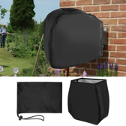 | Slangboxhuven isolerad 55 cm (09-16) | AliExpress: US $16.49. Vår räkning: landad ca 238 kr, tänkt butikspris 549 kr. Originaltitel: Slangboxhuven isolerad 55 cm |  | SWEDEN |  |  |  |  | https://www.aliexpress.com/item/1005008743247722.html |  | 100
 |  |  |  |  |  |  |  |  |  |  | 200
 |  |  |  |  |  |  |  |  |  |  | 300

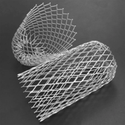 | Lövsilarna för stuprören, 6-pack (09-16) | AliExpress: US $7.74. Vår räkning: landad ca 112 kr, tänkt butikspris 349 kr. Originaltitel: Lövsilarna för stuprören, 6-pack |  | SWEDEN |  |  |  |  | https://www.aliexpress.com/item/1005009285428265.html |  | 100
 |  |  |  |  |  |  |  |  |  |  | 200
 |  |  |  |  |  |  |  |  |  |  | 300

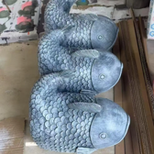 | Regnfisken vid stupröret (09-16) | AliExpress: US $26.19. Vår räkning: landad ca 379 kr, tänkt butikspris 899 kr. Originaltitel: Regnfisken vid stupröret |  | SWEDEN |  |  |  |  | https://www.aliexpress.com/item/1005010043603476.html |  | 100
 |  |  |  |  |  |  |  |  |  |  | 200
 |  |  |  |  |  |  |  |  |  |  | 300

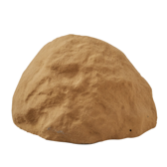 | Stenlocket — döljer brunnslocket (09-16) | AliExpress: US $36.4. Vår räkning: landad ca 526 kr, tänkt butikspris 999 kr. Originaltitel: Stenlocket — döljer brunnslocket |  | SWEDEN |  |  |  |  | https://www.aliexpress.com/item/1005010672730085.html |  | 100
 |  |  |  |  |  |  |  |  |  |  | 200
 |  |  |  |  |  |  |  |  |  |  | 300

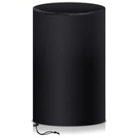 | Regntunnehuven 200 L med dragsko (09-16) | AliExpress: US $14.3. Vår räkning: landad ca 207 kr, tänkt butikspris 449 kr. Originaltitel: Regntunnehuven 200 L med dragsko |  | SWEDEN |  |  |  |  | https://www.aliexpress.com/item/1005006151587411.html |  | 100
 |  |  |  |  |  |  |  |  |  |  | 200
 |  |  |  |  |  |  |  |  |  |  | 300

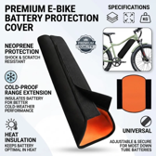 | Elcykelbatteriets vinterjacka, 2-pack (09-16) | AliExpress: US $7.85. Vår räkning: landad ca 227 kr, tänkt butikspris 499 kr. Originaltitel: Elcykelbatteriets vinterjacka, 2-pack |  | SWEDEN |  |  |  |  | https://www.aliexpress.com/item/1005010029349245.html |  | 100
 |  |  |  |  |  |  |  |  |  |  | 200
 |  |  |  |  |  |  |  |  |  |  | 300

